Hoja1
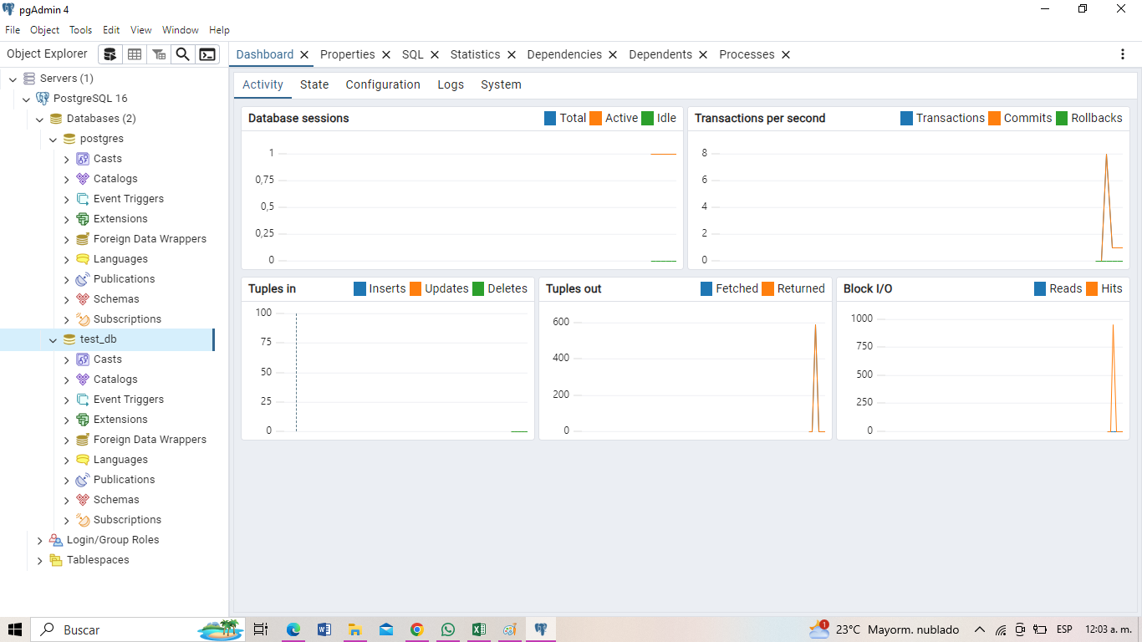
1 | Entidad de Muchos a Muchos, donde se indica:
 | 1 estudiante puede estar en varios Curos
 | 1 curso pueden haber varios estudiantes
 | sale la tabla pibote con sus hijas foranes
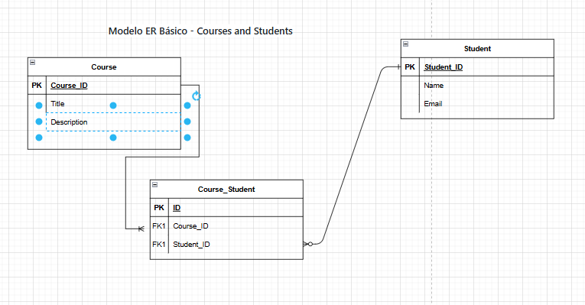

2 | Entidad de Muchos a Muchos, donde se indica:
 | 1 proyecto puede estar en varios empleados
 | 1 Empleado pueden estar en varios proyectos
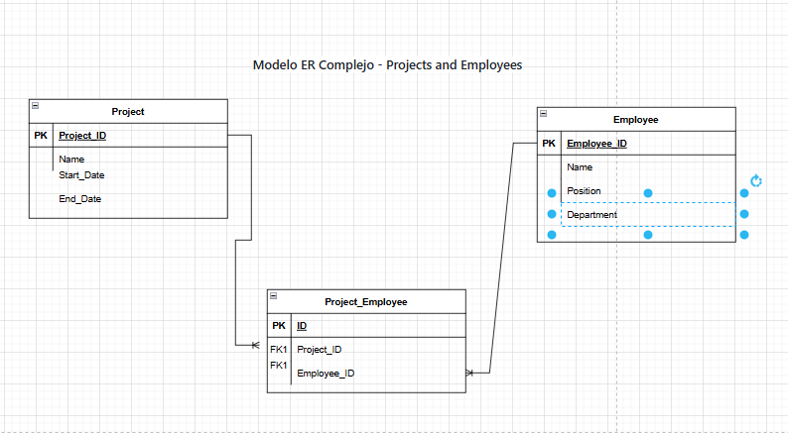
 | sale la tabla pibote con sus hijas foranes

 | 3 | instalacion de Postgress 16 , Pgadmin y creada la base d eDatos test_db

